2024_data
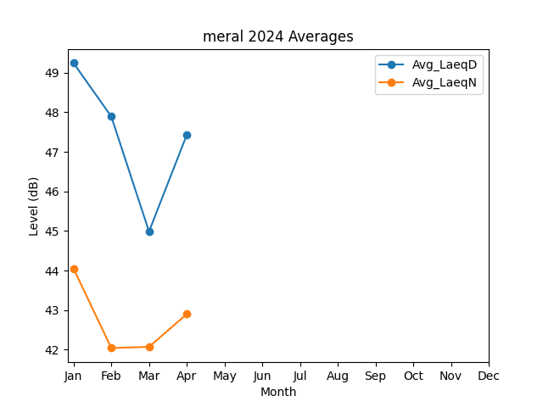
Month | Avg_LaeqD | Avg_LaeqN
1 | 49.241592494 | 44.048768185
2 | 47.892419836 | 42.041948896
3 | 44.9856926 | 42.069734036
4 | 47.426583492 | 42.897999568

